상품제안서
스테파노캔들 라지자 680g 선물세트 + 쇼핑백 | 상품코드: S37050

 |  |  |  |  |  |  | 02-713-8555 | www.synergygift.co.kr
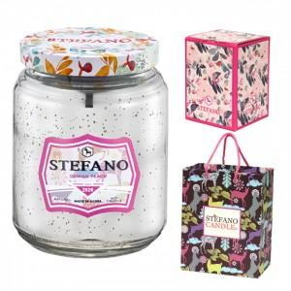

【상세/제작정보】 | <p>*향선택 - 블랙체리, 그린그란데, 레몬앤자스민, 레몬라벤더, 소프트로즈, 화이트린넨, 화이트티, 다미안피치</p><p>*제품에 인쇄 불가능하며 쇼핑백에 스티커 부착 가능합니다.(90 * 70 mm)</p>

【인쇄/포장옵션】 | 스티커 / 기본케이스

【공급단가】 | 수량 | 30~ | 100~ | 300~ | 500~ | 1,000~
*VAT별도 | 단가 | 21,840원 | 21,500원 | 21,000원 | 20,160원 | 19,320원

【상품 URL】 | https://www.synergygift.co.kr:443/src/goods_detail.php?gdno=37050

